7.1-huong-dan-jobwork
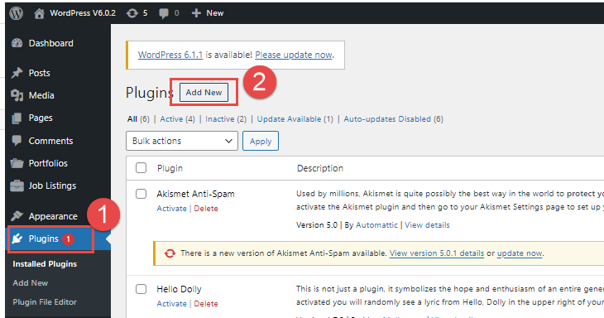
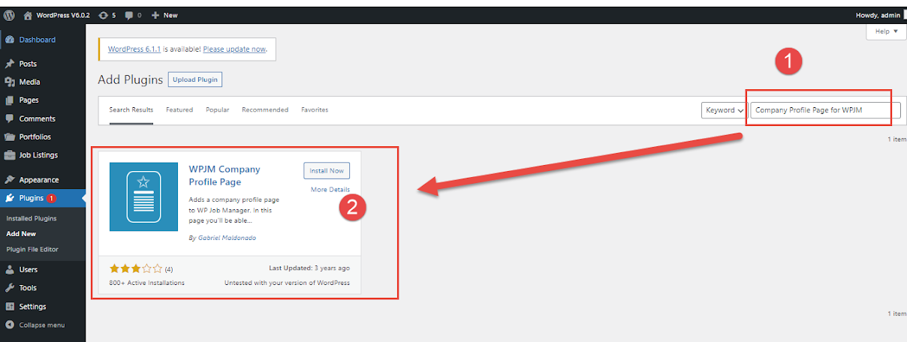
Hướng dẫn tùy chỉnh và phát triển dự án với Wordpress 6.0.2
Chú ý: wordpress hiện tại đã có version 6.0.3, 6.1 (19/11/2022)
Trên môi trường PHP 8.1 hiện tại sẽ bị lỗi, do đó, SV nên sử dụng WordPress 6.0.2

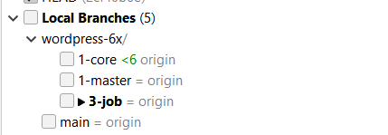
Bước 1 | Chuẩn bị source wordpress 6.0.2
 |  |  | Database
 |  |  |  | wordpress_602_core

 | 1-core: source core Wordpress, không được code ở đây
 | 1-master: source chính của nhóm
 | 3-job: source phát triển công việc, trạng thái đang phát triển

Bước 2 | Cấu hình virtualhost thành công
 | http://wordpress.local
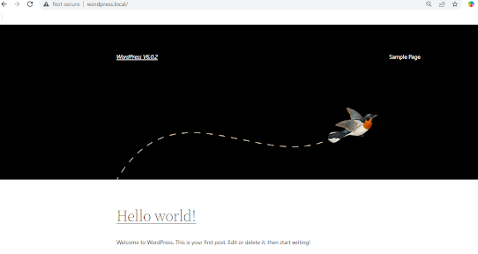

Bước 3 | Cài đặt theme
 | Đăng nhập vào trang quản trị, chọn như hình
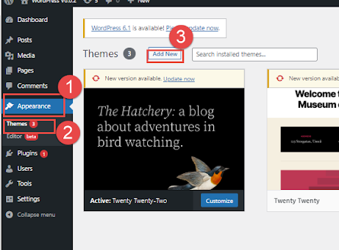

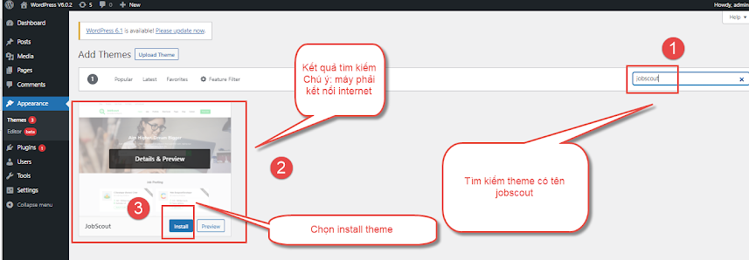

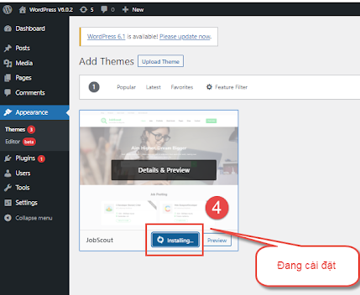

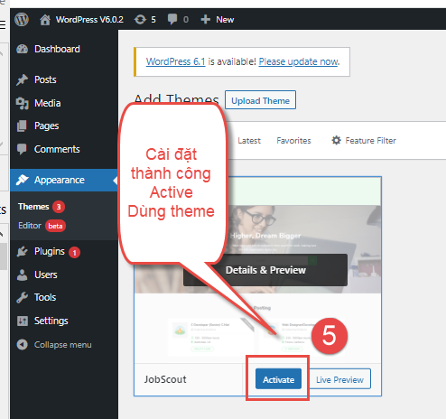

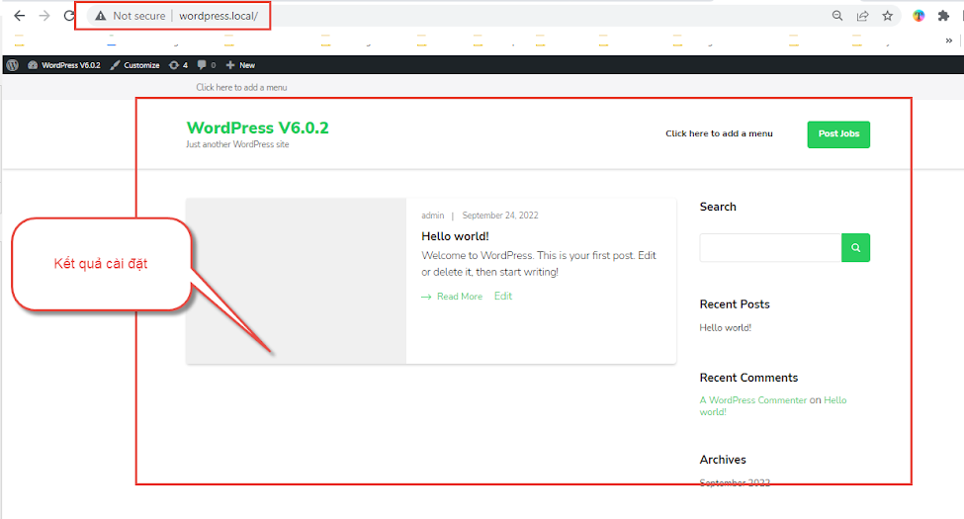

Bước 4 | Cài đặt sample data
 | Cài đặt plugin để hỗ trợ
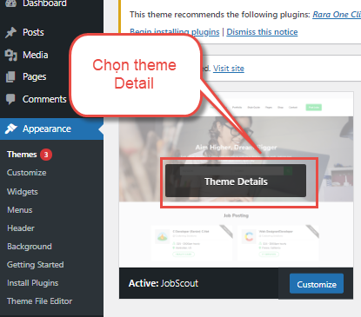

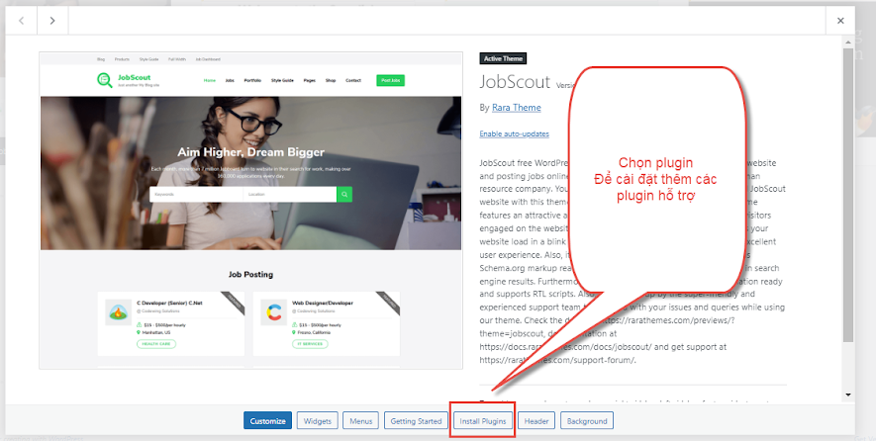

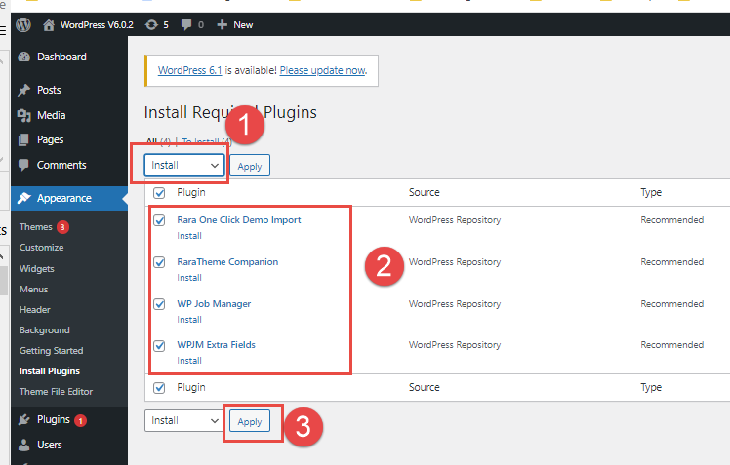

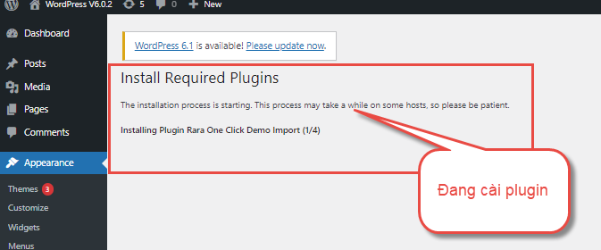
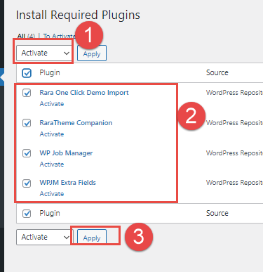

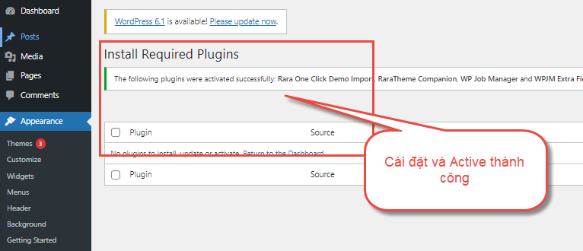

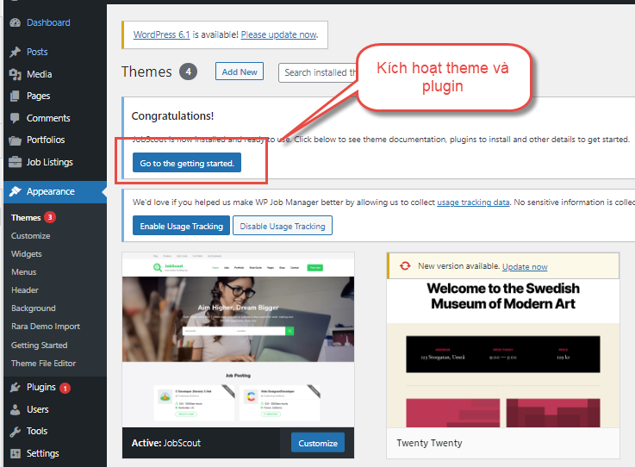

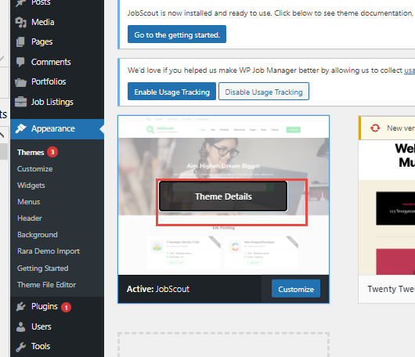

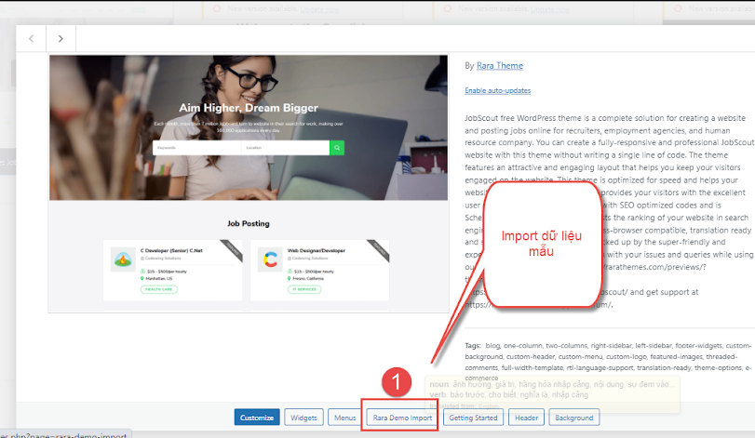

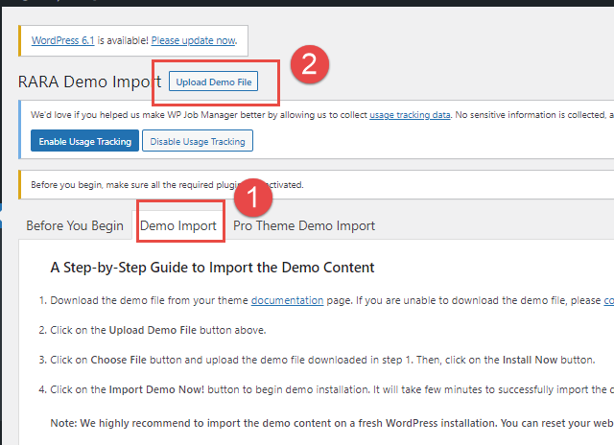

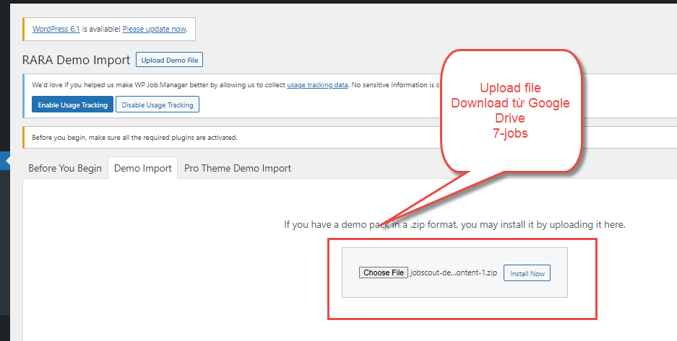

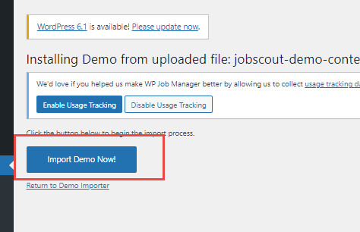

 | Kết quả hiển thị như hình
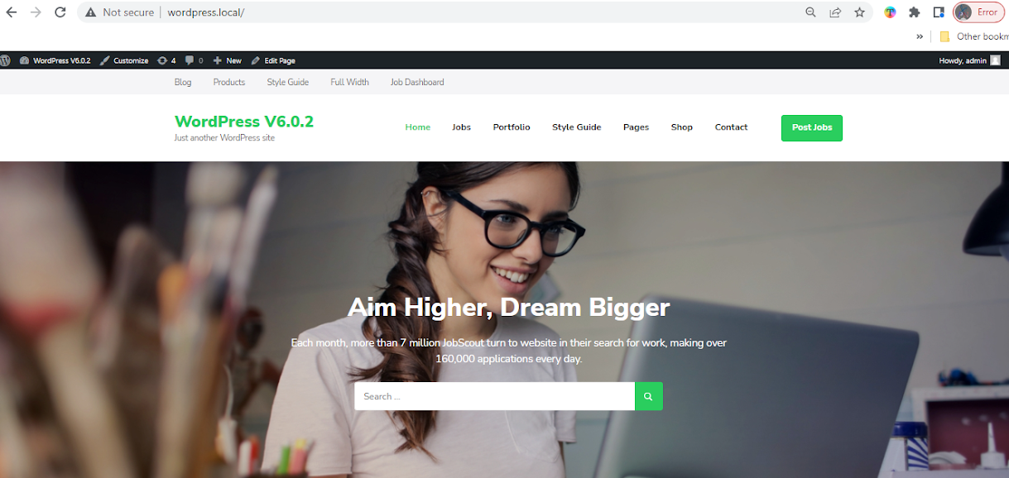

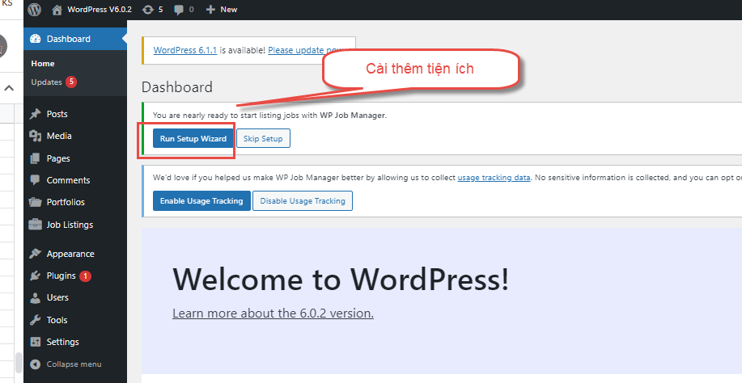

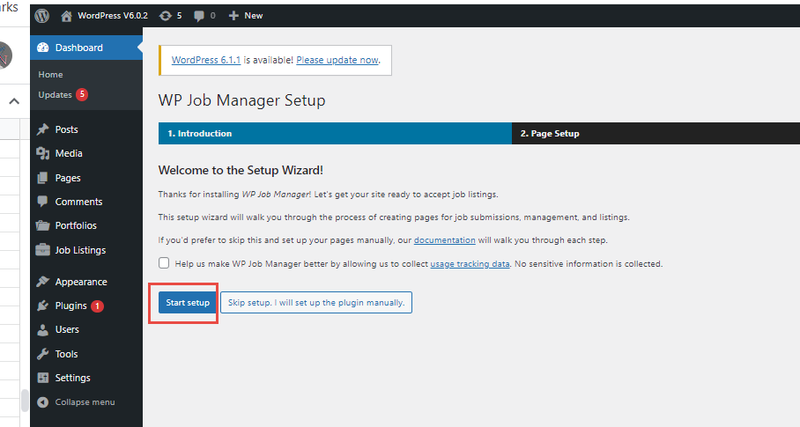

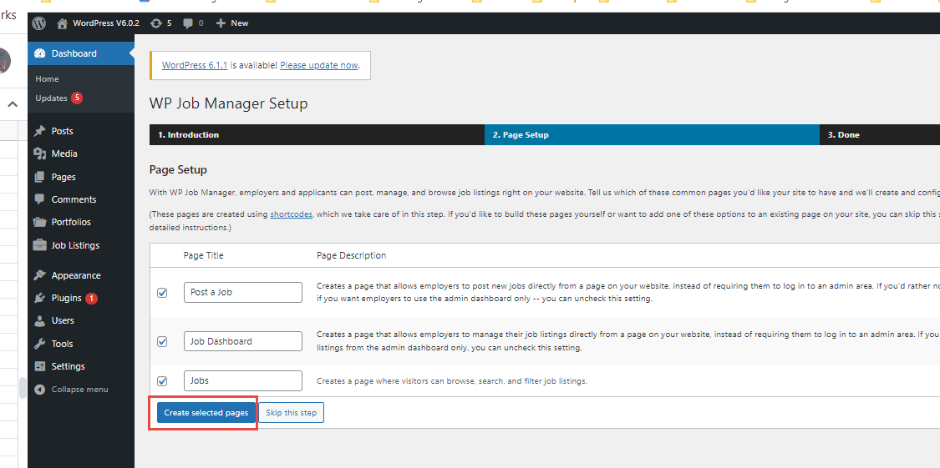

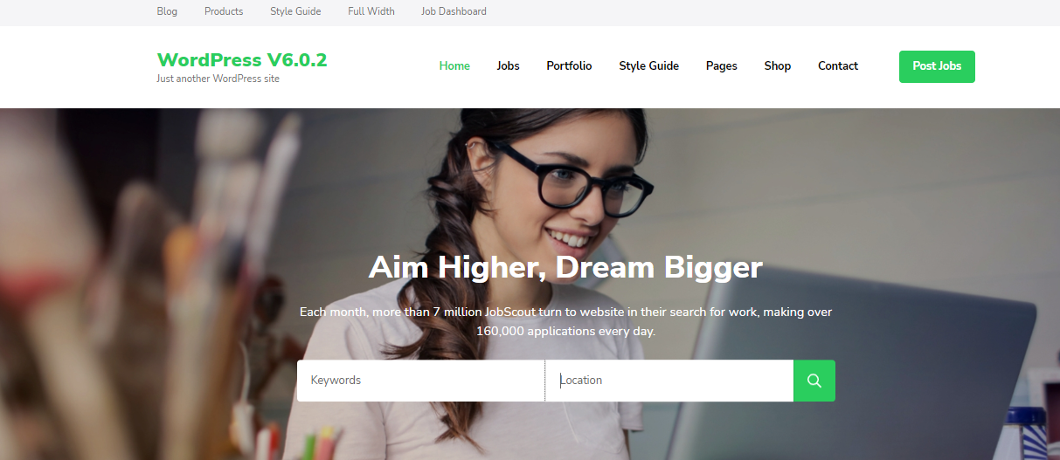

Bài tập
 | 1/ Hãy thêm 05 công ty
 | 2/ Hãy thêm 05 công việc cho mỗi công ty trên
 | 3/ Hãy thêm 05 bài viết

Gợi ý
 | Hãy cài thêm company profile cho công việc
 | Tên plugin | Company Profile Page for WPJM

7.2-yeu-cau
 | Yêu cầu nhóm thực hiện:
 |  | 1. Thực hiện theo yêu cầu phía dưới
 |  | 2. Thực hiện thiết kế trang theo giao diện
 | Đối với nhóm 3SV: bỏ trang contact, about
 | Đối với nhóm 4SV: bỏ trang about
 | Đối với nhóm 5SV: làm đủ trang contact, about


Yêu cầu 1
 | Hiện tại

 |  |  |  |  | Trang tìm kiếm
 |  |  |  |  |  | http://wordpress.local/jobs/
 |  |  |  |  | Cần phải thay đổi form action về địa chỉ này thì mới tìm kiếm được

 | Yêu cầu khách hàng
 |  |  |  |  | Nội dung text, hình ảnh: để dạng tiếng Việt có ý nghĩa, do nhóm tự quyết định; hình ảnh cũng thay đổi do nhóm tự quyết, không cần giống mẫu
 |  |  |  |  | Ô search: cho phép gõ text tìm kiếm
 |  |  |  |  | Ô location: khi chọn thì hiển thị danh sách location được truy vấn từ danh sách location của công việc

 |  |  |  |  | Nhấn search: hiển thị kết quả tìm kiếm

 |  | Gợi ý: tải danh sách location
 |  |  | <div class="search_location">
 |  |  | <?php
 |  |  | global $wpdb;
 |  |  | $table = $wpdb->prefix . 'postmeta';
 |  |  | $sql = "SELECT DISTINCT SUBSTRING_INDEX(`meta_value`,',',-1) as location FROM `wp_postmeta` WHERE `meta_key` like '%location%' ORDER BY location";
 |  |  | $data = $wpdb->get_results($wpdb->prepare($sql));
 |  |  | ?>

 |  |  | <select id="search_location" name="search_location" value="Khu vực">
 |  |  | <option value="">Khu vực</option>
 |  |  | <?php foreach ($data as $value) : ?>
 |  |  | <option value="<?php echo $value->location; ?>"><?php echo $value->location; ?></option>
 |  |  | <?php endforeach ?>
 |  |  | </select>

 |  |  | </div>

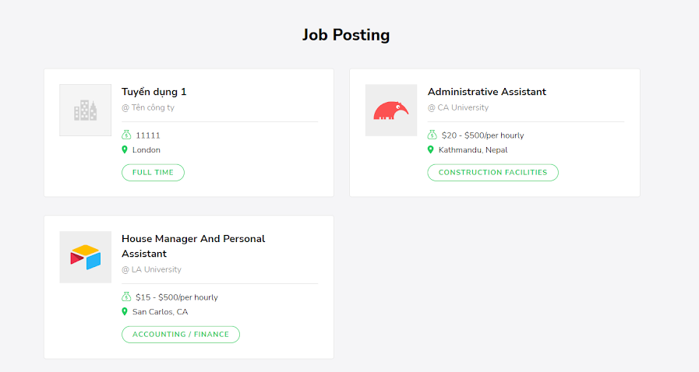
Yêu cầu 2
 | Hiện tại

 |  |  |  |  |  |  | Phải thêm công việc, và còn hạn thì mới hiển thị ra được

 |  |  |  |  |  |  | Hiện tại các công việc đã hết hạn nên sẽ không được hiển thị

 | Yêu cầu khách hàng
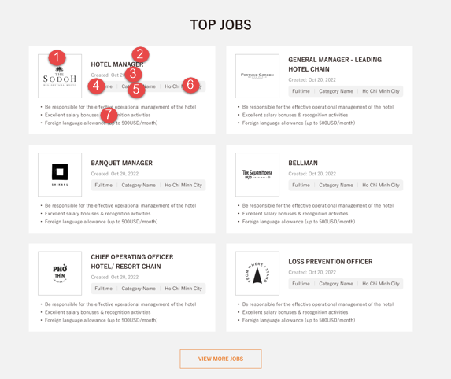
 |  |  |  |  | Mô tả

 |  |  |  |  | Thông tin công việc gồm có

 |  |  |  |  |  | 1/ Hình ảnh công ty
 |  |  |  |  |  | 2/ Tiêu đề công việc
 |  |  |  |  |  | 3/ Ngày tạo công việc
 |  |  |  |  |  | 4/ Danh mục công việc
 |  |  |  |  |  | 5/ Tên công ty
 |  |  |  |  |  | 6/ Khu vực tuyển dụng
 |  |  |  |  |  | 7/ Mô tả ngắn công việc

Yêu cầu 3
 | Hiện tại



 | Khách hàng yêu cầu



Yêu cầu 4
 | Hiện tại | Trang tìm kiếm việc làm |  | http://wordpress.local/jobs/

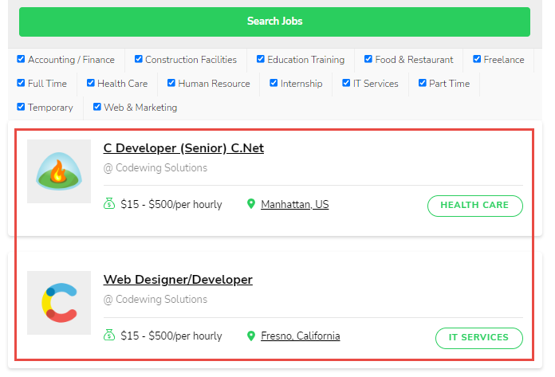

 | Yêu cầu khách hàng
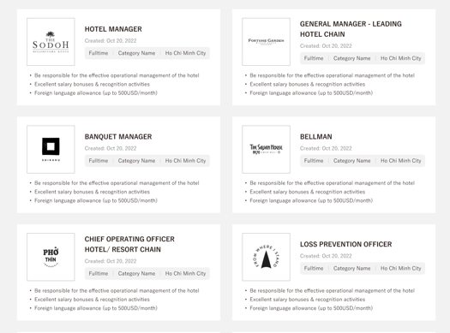

Yêu cầu 5
 | Hiện tại | Trang blog |  | http://wordpress.local/blog/



 | Yêu cầu khách hàng

7.3-huong-dan-quan-tri
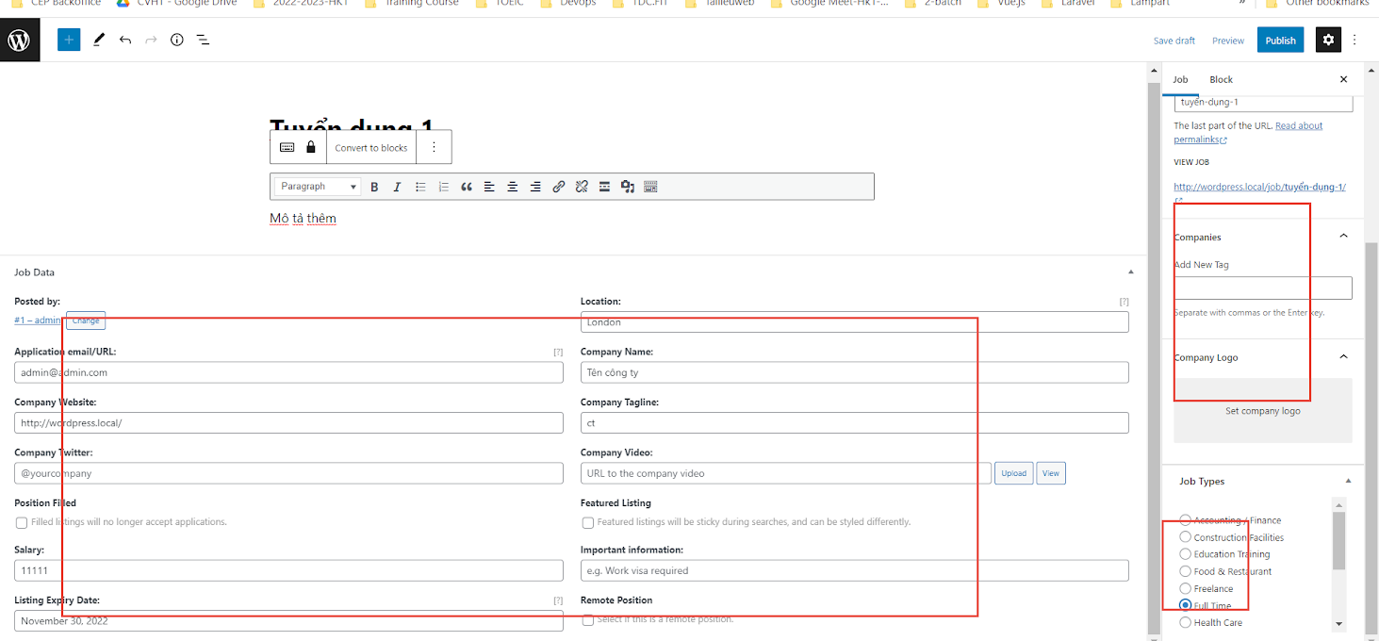
Hướng dẫn thêm công việc mới

